메뉴얼
웹 출고 서비스 이용 방법 안내

1.물류정보서비스 접속 및 로그인
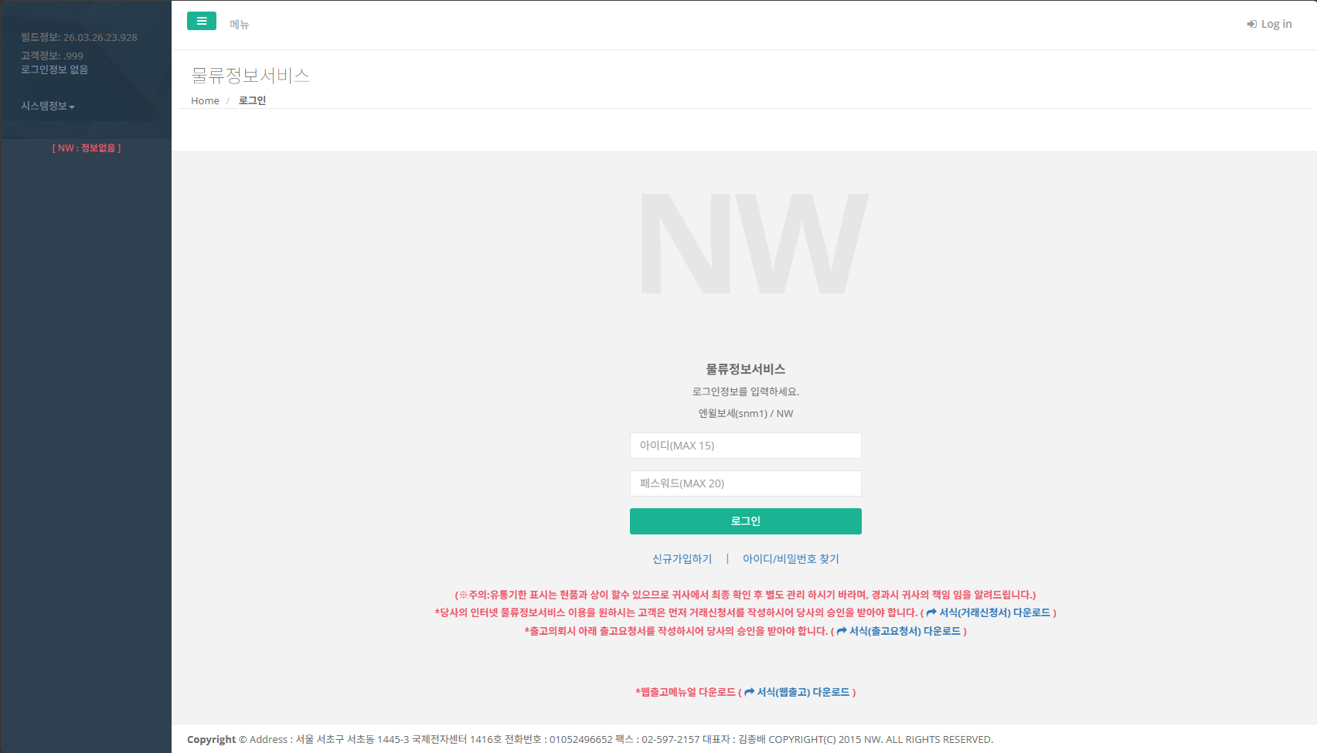

1. 발급받은 아이디로
로그인

5. 로그아웃 후 부계정으로 로그인
2.웹출고 부속계정 생성(발급받은 아이디로는 웹출고 불가)
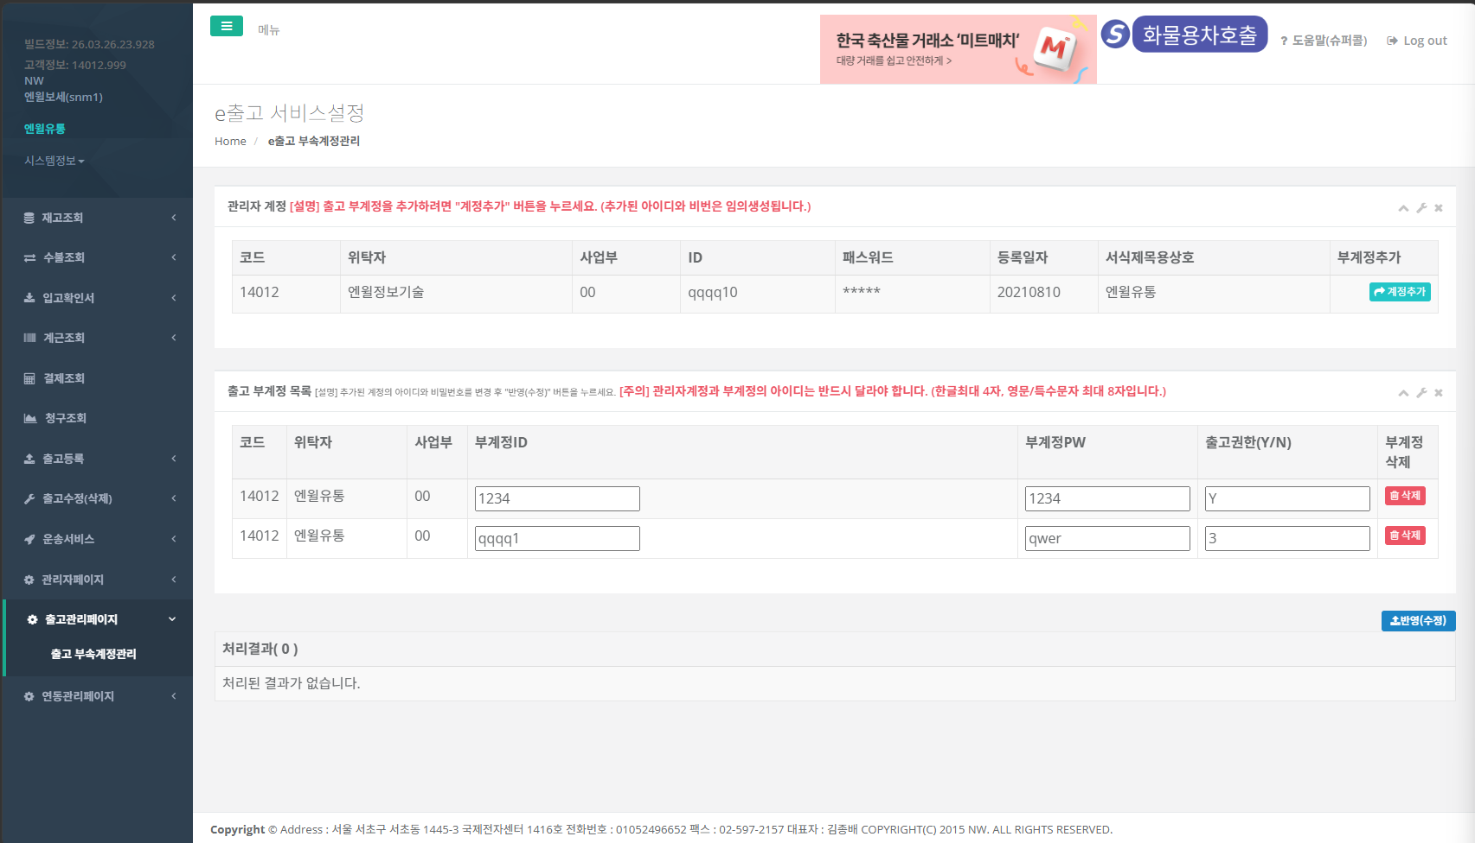

2. 계정추가 ( 임의로 자동생성됨)

3. 아이디,비번 변경

4. 반영 (부계정 생성 끝)

1. 출고관리페이지 / 출고부속계정관리 클릭

3.부계정으로 재 로그인 후 출고등록
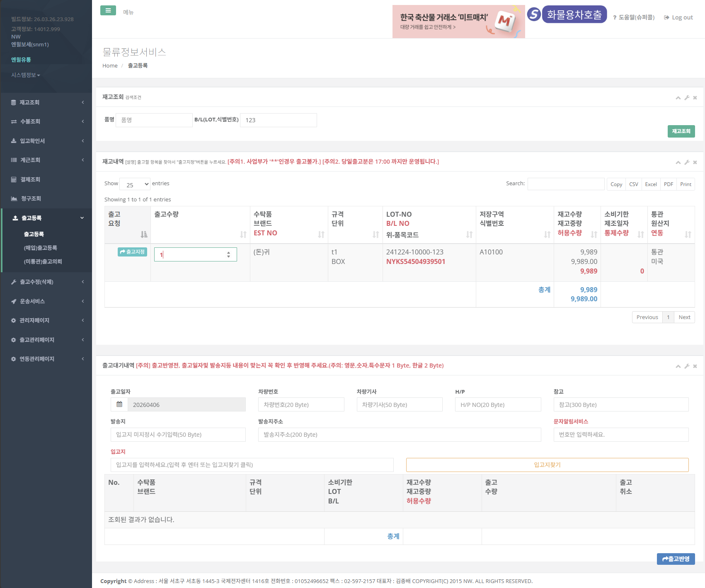

2. 재고조회

1. 출고등록 클릭

3. 수량입력 후 출고지정
여러품목 있을시 반복지정

4. 출고반영 (반영전 출고일자 및 출고정보 입력)
출고 끝

4.출고수정 및 삭제 (전표수령 된 경우 수정/삭제 불가)
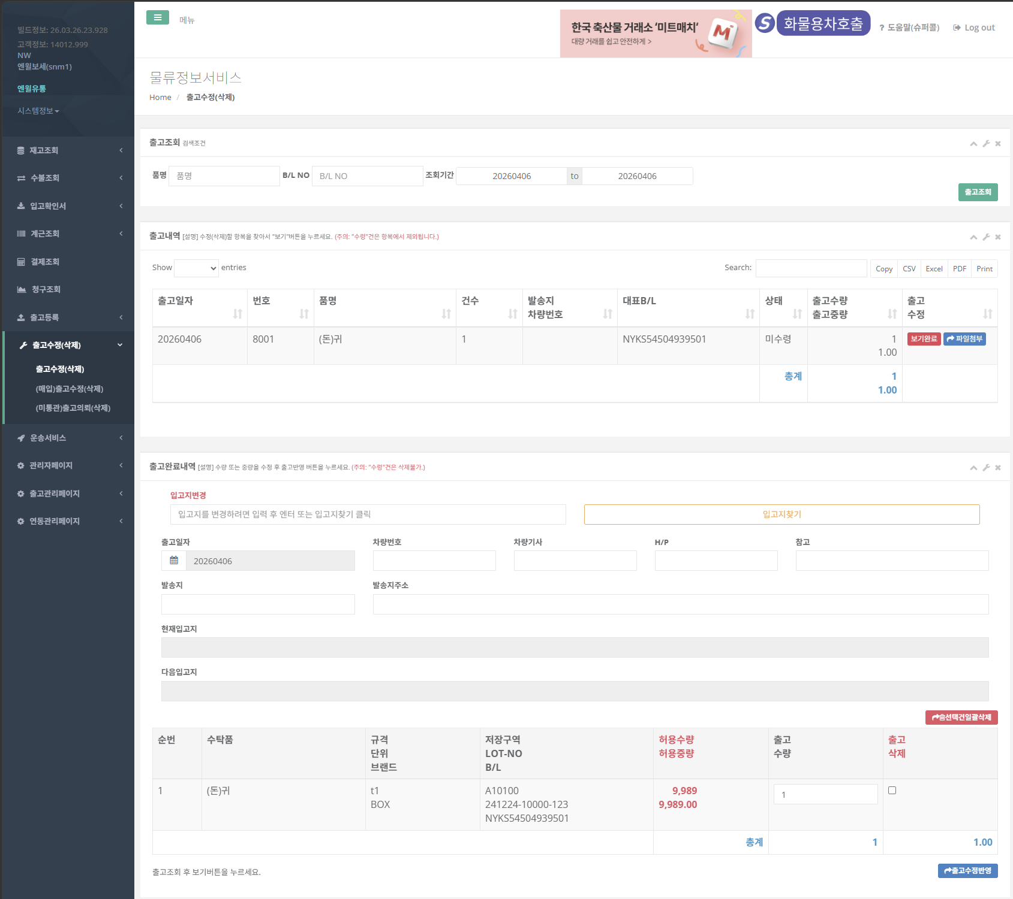

2. 출고조회

3. 보기 클릭

1. 출고수정(삭제) 클릭

4.1. 선택건 삭제시 체크 후 클릭

4. 수정 후 출고수정반영

